Setup môi trường
① khởi đông TeraTerm, host「52.243.45.77」
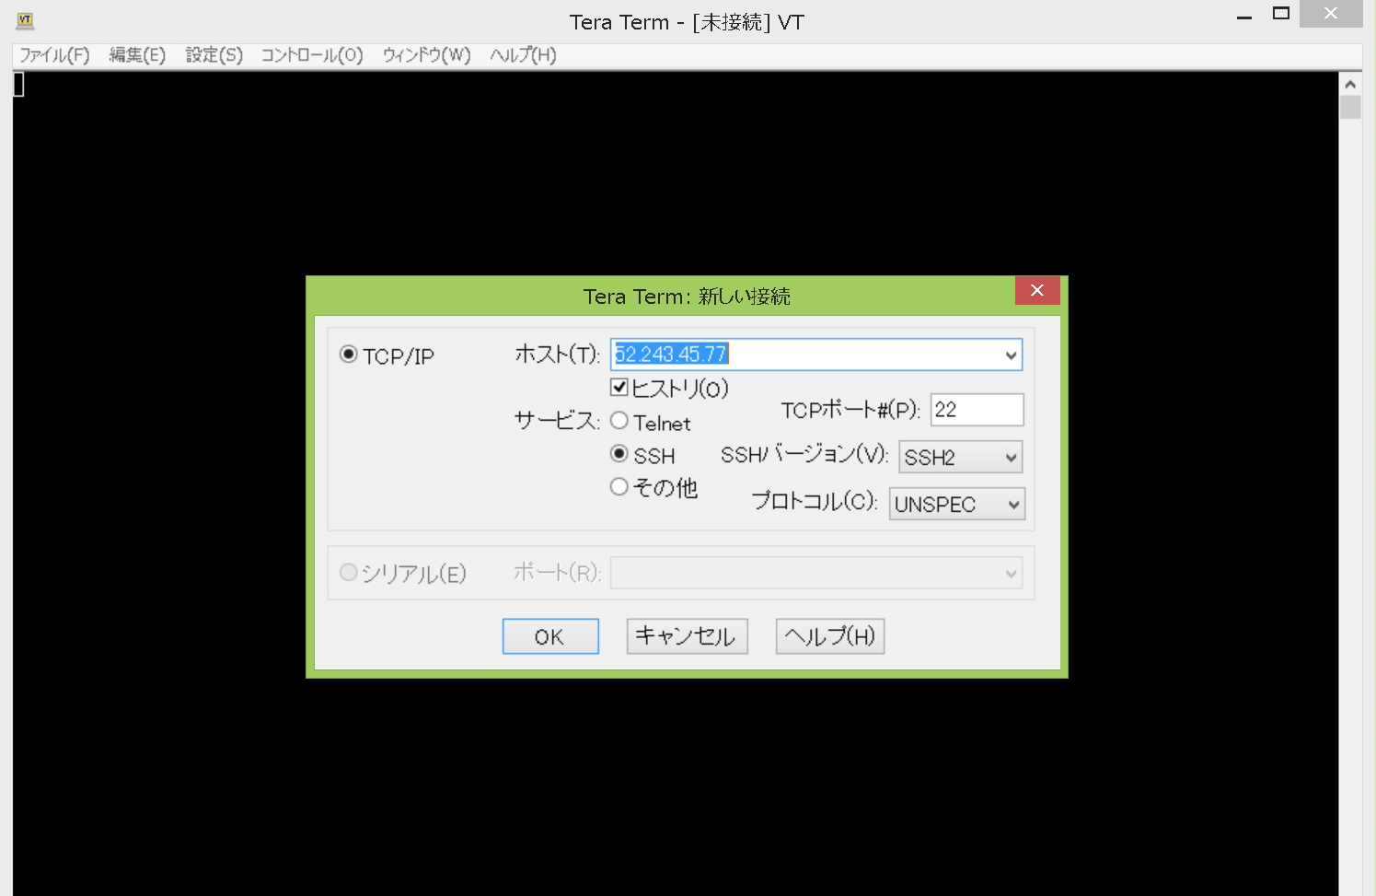

② click continue
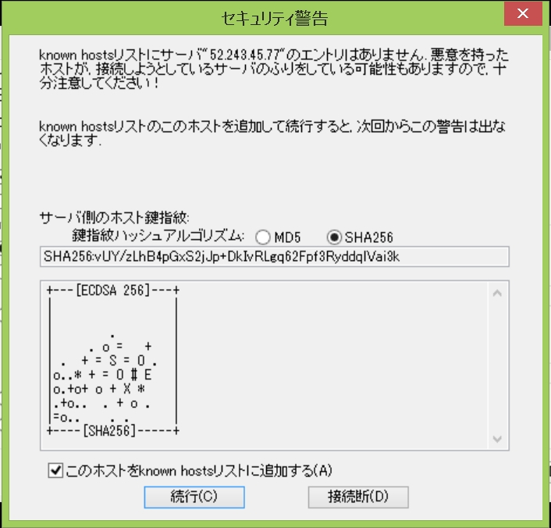

③ nhập user name, password của mình. Ấn OK
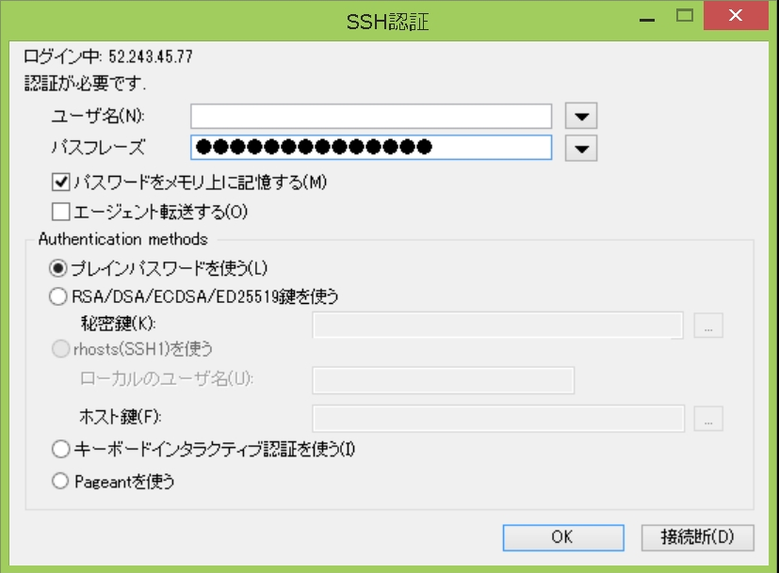

④SSH đã kết nối xong
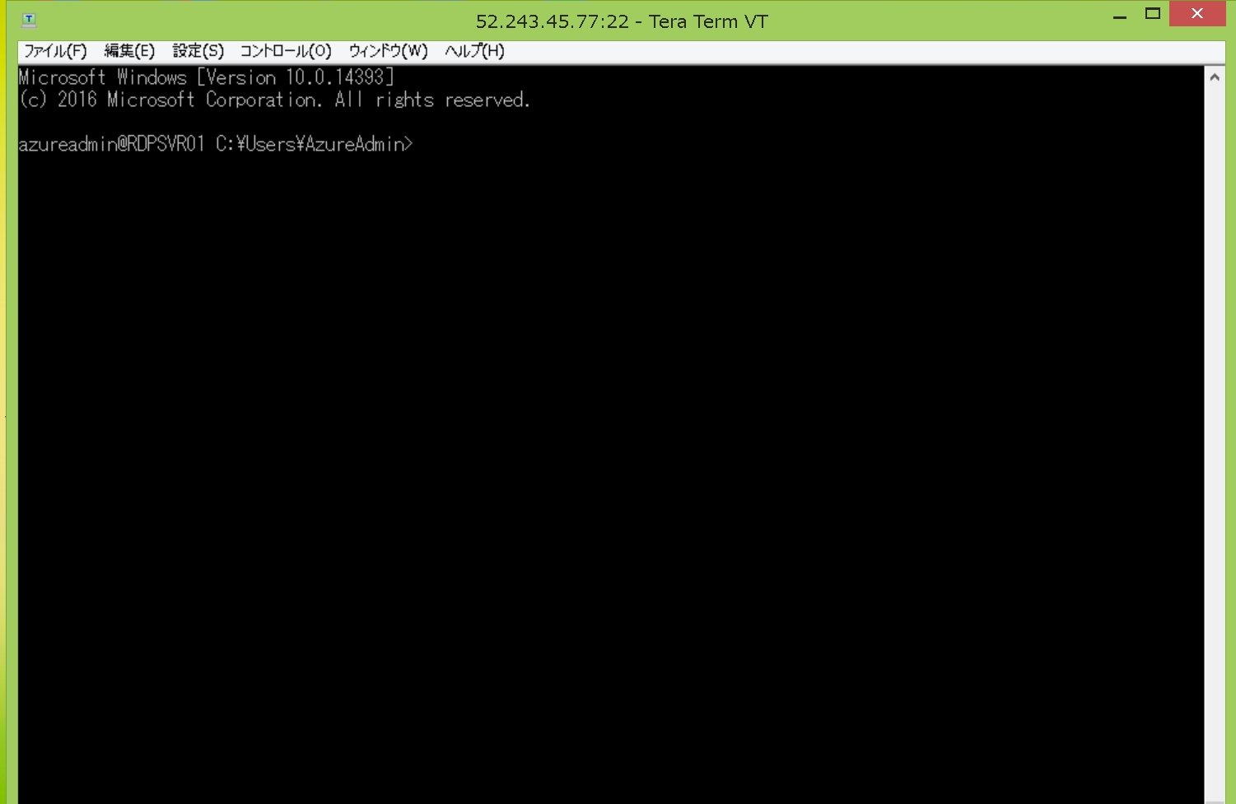

⑤、setup -> SSHforwarding
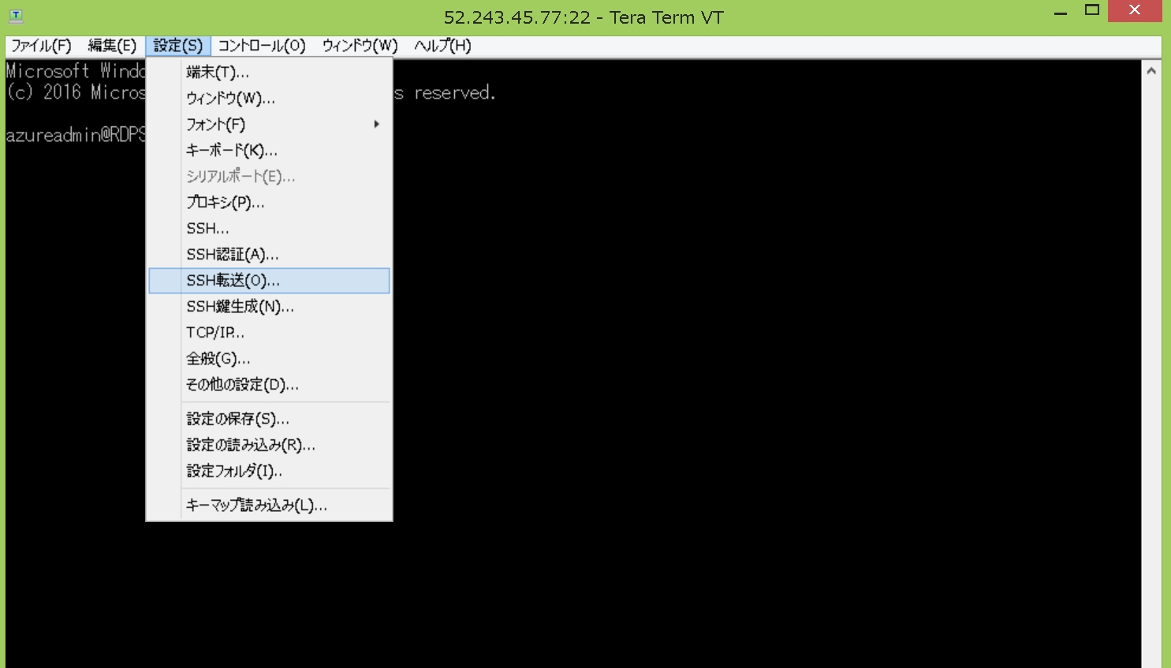

⑥click add
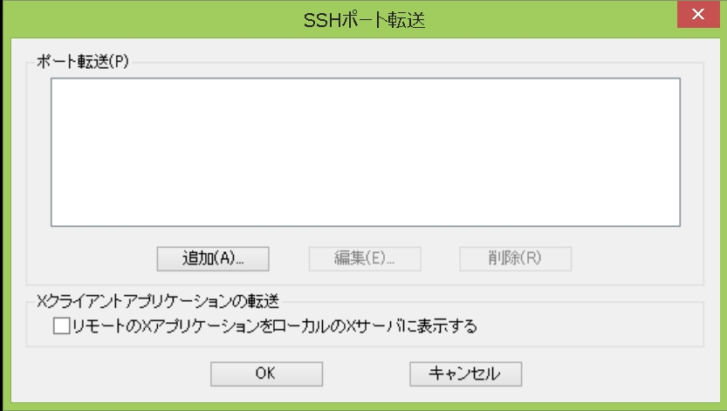

⑦ | forward local port 「13389」
 | to remode machine「10.0.0.6」
 | port 「3389」
 | click OK

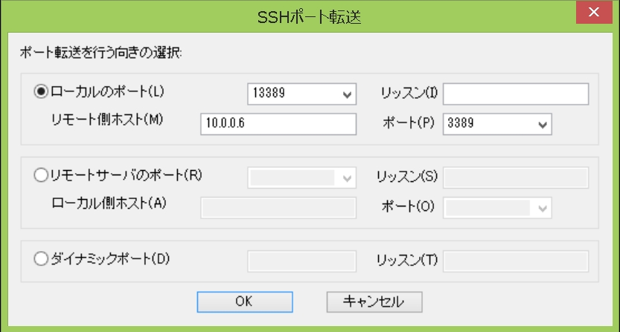

⑧ click OK
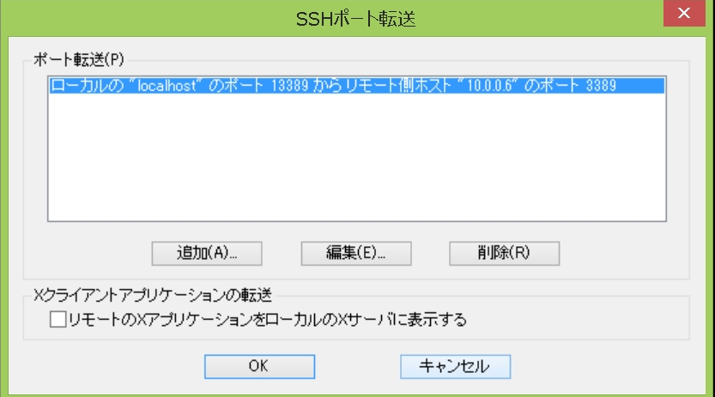

⑨ setup -> save
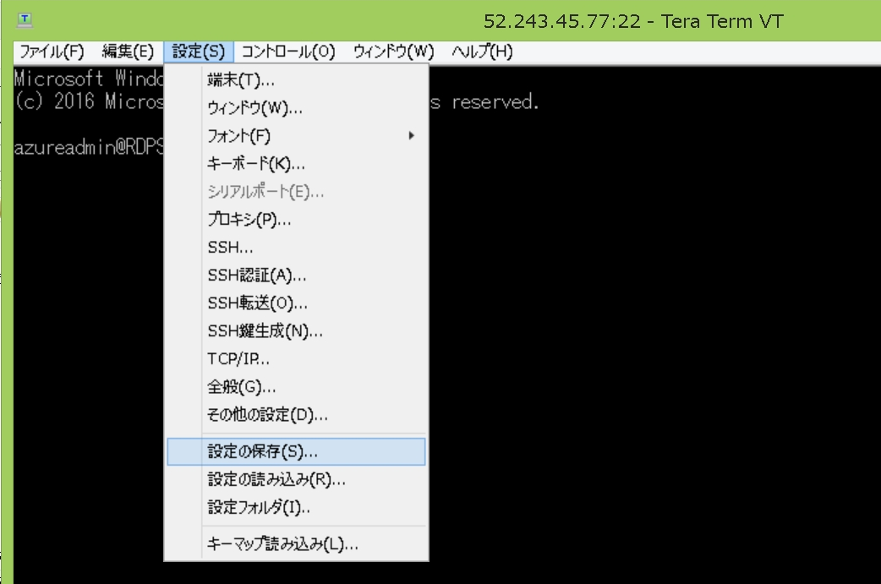

mở remote destop
⑩「127.0.0.1:13389」
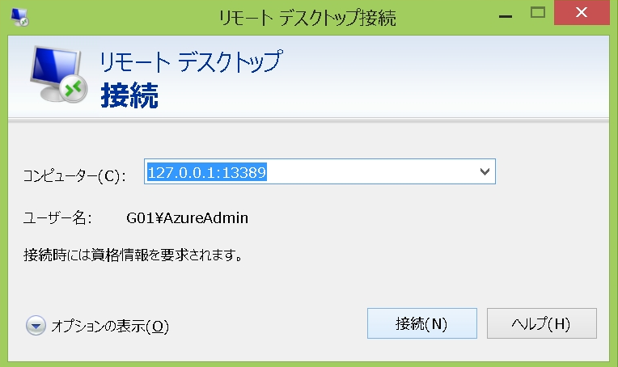

⑪ nhập ID và Pass của mình
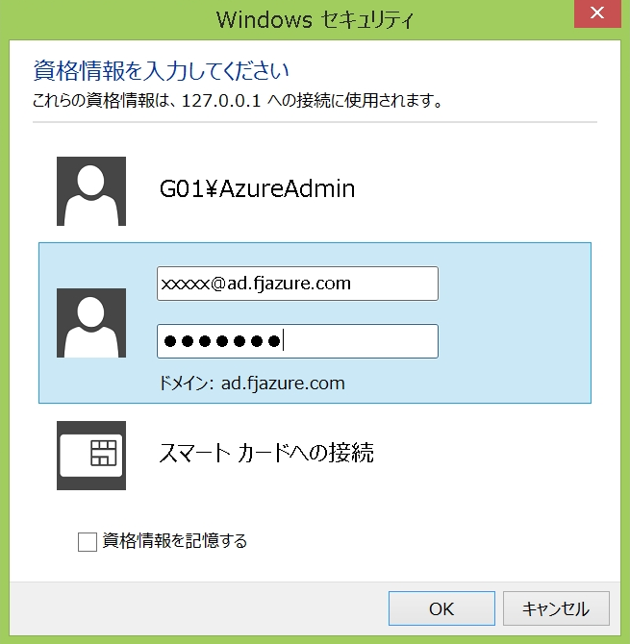

⑫ click yes
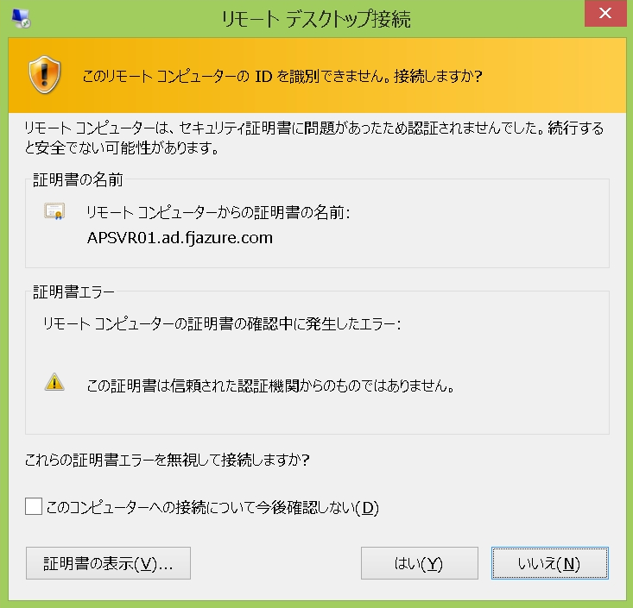

⑬ hoàn thành kết nối remote
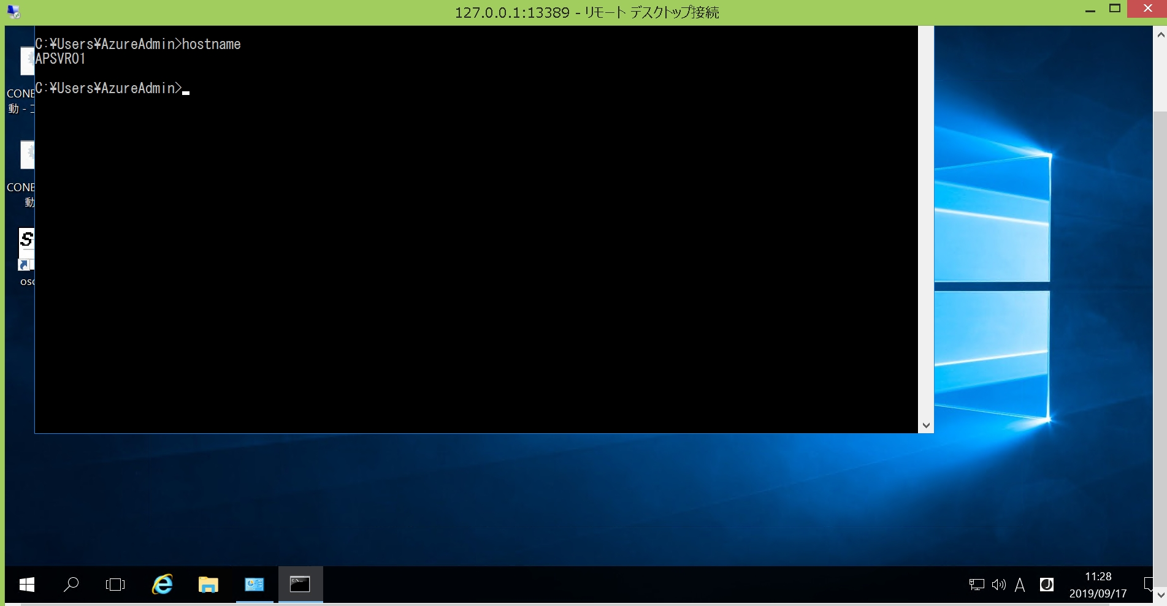

【補足】FJグループの方でFJ-WAN経由で接続したい場合は以下の社内URLを参考にして頂く事で接続可能です。
↓
http://portalsite.gcs.g01.fujitsu.local/sites/fjgw/Pages/socks/sockssetup_tera_term_pro.aspx

以 上

